თავფურცელი
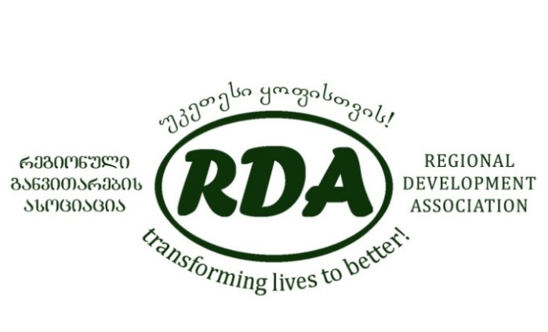

CDI-5
Инициатива по развитию местного населения

”Ассоциация регионального развития” получила возможность осуществления пятой фазы «Инициативы по развитию местного населения», чтобы продолжить процесс устойчивого социально-экономического развития общин в 33 окрестных деревнях Самцхе-Джавахети, расположенных вдоль нефтепровода Баку-Тбилиси-Джейхан и Южно-Кавказского газопровода и проекта его расширения.
Проект (CDI-5) профинансирован “BP” и ее партнерами. Одним из компонентов проекта является осуществление проекта реабилитации общинной инфраструктуры путем софинансирования.
Профинансированный по грантовой программе проект реабилитации инфраструктуры должен осуществляться только в рамках проекта, в определенных целевых общинах, и право участия в конкурсе имеют лишь существующие в целевых общинах общинные союзы.
Заявку на проект ребилитации необходимо представить в офис «Ассоциация регионального развития»: Ахалцихе, ул. Святых Давида и Константина, 21а, тел.: 22-00-92, 599 142 602.
Крайний срок подачи заявления - 20 августа 2015 г.
С правилами конкурса и формой заявки можете ознакомится по тому же адресу, или на веб-странице организации: www.rda.org.ge.
Этот документ подготовлен с помощью гранта BP, отраженные в нем мнения и взгляды представляют собой собственность RDA и не отражают
официальное видение BP.

ტიტული
 | 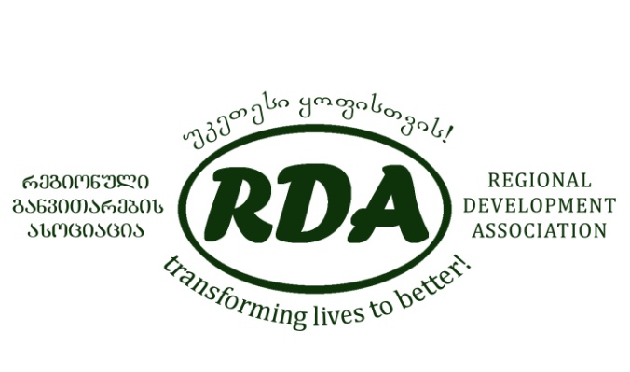
Инициатива развития местного населения

Муниципалитет:

Деревня:

Название реабилитациионного проекта :

Союз общины |  | ~ ~ председатель:

 |  |  |  | /Имя, фамилия/

 |  |  |  | печать, подпись

Согласовано с представителем местного управления

 |  |  |  | должность/

 |  |  |  | /имя, фамилия

 |  |  |  | печать, подпись

 |  |  | дата:

